Scope Backlog 1.1
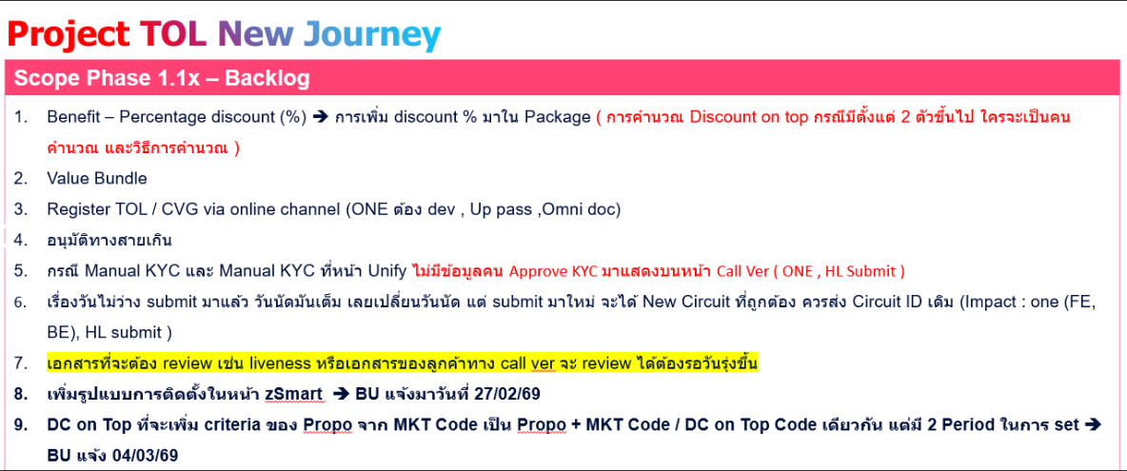

Note
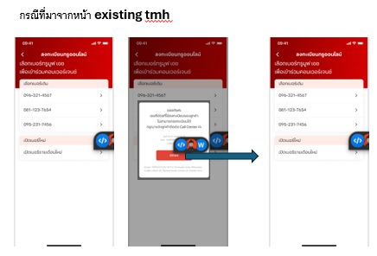
1.ลูกค้าไม่เคยมีเบอร์ทรู (ไม่เจอหน้า exsiting tmh) -ocr -> cf ข้อมูลจาก ocr -> pop up error : tmh validation not pass -> กดตกลงเป็นหน้าขาว
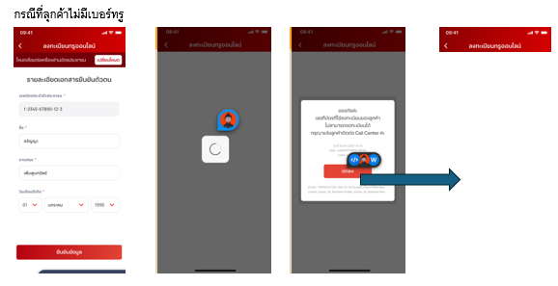

2.ลูกค้ามีเบอร์ทรู (เจอหน้า existing tmh) -เลือกเปิดเบอร์ใหม่ -> pop up error : tmh validation not pass -> กดตกลง -> ปิด pop up และแสดงหน้า exsiting tmh

